VENK.ŽALUZIE - KRYCÍ PLECHY
odběratel: |  |  |  |  | VENKOVNÍ ŽALUZIE - KRYCÍ PLECHY |  |  |  |  |  |  |  | Zbrojovka obj. 13 755 01 VSETÍN tel.: 571 477 519 e-mail: zaluzieexterier@vyroba-vs.cz

 |  |  |  |  | OBJEDNÁVKOVÝ FORMULÁŘ
adresa: |  |  |  |  | datum objednání: |  |  |  | označení objednávky:

tel. kontakt: |  |  |  |  | termín expedice: |  |  |  | číslo zakázky:

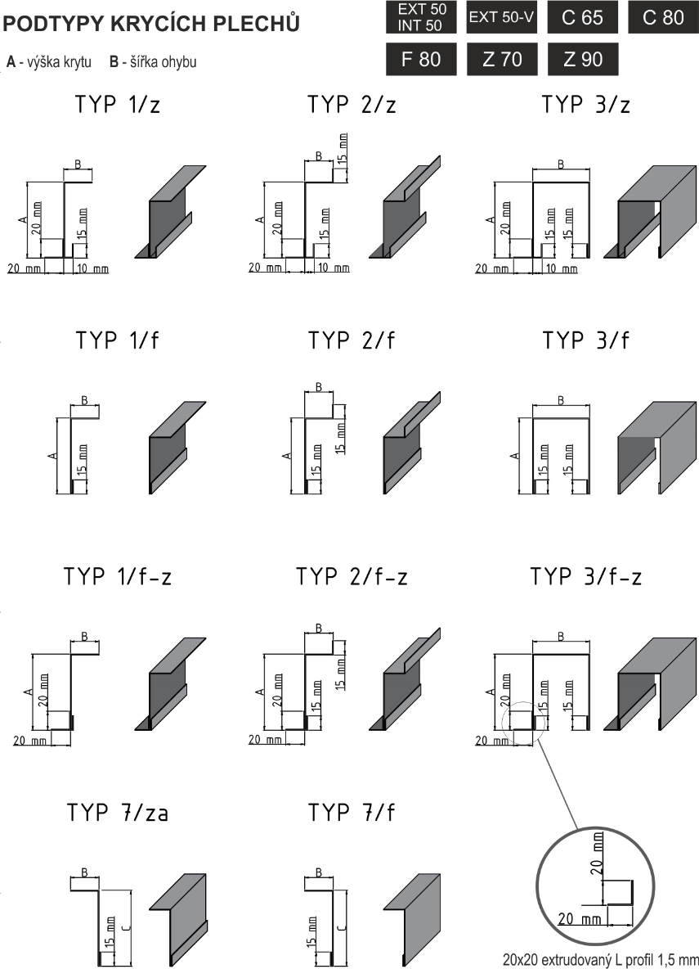
pozice | výška žaluzie (mm) | ks | typ plechu | rozměr A (mm) | rozměr B (mm) | rozměr C (mm) | délka plechu (mm) | barva dle RAL | bočnice L bočnice R L+R | počet pouzder (ks) | spojka L spojka R | držák nosníku

 |  |  |  |  |  |  |  |  |  |  |  | typ

VENK.ŽALUZIE - KP
odběratel: |  |  |  |  | VENKOVNÍ ŽALUZIE - KRYCÍ PLECHY |  |  |  |  |  |  |  |  |  |  |  |  | Zbrojovka obj. 13 755 01 VSETÍN tel.: 571 477 519 e-mail: zaluzieexterier@vyroba-vs.cz

 |  |  |  |  | OBJEDNÁVKOVÝ FORMULÁŘ
adresa: |  |  |  |  | datum objednání: |  |  |  |  |  | označení objednávky:

tel. kontakt: |  |  |  |  | termín expedice: |  |  |  |  |  | číslo zakázky:

Pozice | Ks | Lamela | Plech |  |  |  |  |  |  |  | Bočnice |  | Spojka plechů |  | Zaomítací pouzdro |  |  | Držák nosníku |  | Mat. pro uchycení
 |  |  | Typ | Rozměr |  |  |  |  | Délka | Barva | Typ | Ks/pár |  |  | Výška žaluzie | Ks | Držák pouzdra | Typ - viz. katalog | Ks | Držák | Zaomítací pouzdro
 |  |  |  | A | X1/XB1 | B | C | X2/XB2 |  |  |  |  | Typ | Ks

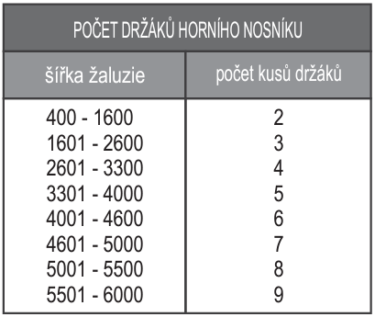
Tloušťku plechu (1,5 mm nebo 2 mm) a kanál. držák uvádějte do poznámek. |  |  |  |  |  |  |  |  |  |  | Bočnice - typy: |  |  |  |  |  |  |  | Materiál pro uchycení:
 |  |  |  |  |  |  |  |  |  |  | LB - levý bok |  |  |  |  |  |  |  | O - ocel
 |  |  |  |  |  |  |  |  |  |  | PB - pravý bok |  |  |  |  |  |  |  | B - beton
 |  |  |  |  |  |  |  |  |  |  | LPB - levý i pravý bok |  |  |  |  |  |  |  | D - dřevo
 |  |  |  |  |  |  |  |  |  |  |  |  |  |  |  |  |  |  | P - plast
 |  |  |  |  |  |  |  |  |  |  |  |  |  |  |  |  |  |  | EPS - polystyren
 |  |  |  |  |  |  |  |  |  |  | Poznámky:

VENK.ŽALUZIE - ROHOVÉ DRŽÁKY
odběratel: |  |  |  |  |  |  | VENKOVNÍ ŽALUZIE - ROHOVÉ DRŽÁKY |  |  |  |  |  |  |  | Zbrojovka obj. 13 755 01 VSETÍN tel.: 571 477 519 e-mail: zaluzieexterier@vyroba-vs.cz

 |  |  |  |  |  |  | OBJEDNÁVKOVÝ FORMULÁŘ
adresa: |  |  |  |  |  |  | datum objednání: |  |  |  |  |  |  | označení objednávky:

tel. kontakt: |  |  |  |  |  |  | termín expedice: |  |  |  |  |  |  | číslo zakázky:

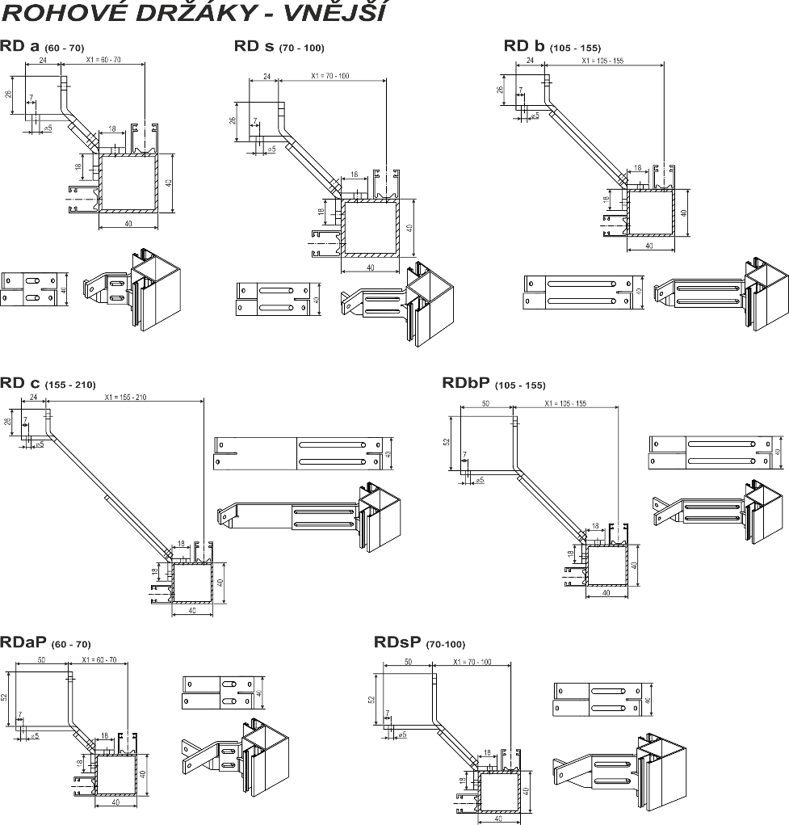
pozice | výška profilu (mm) | držák profilu |  |  |  |  |  |  |  |  |  |  | barva RAL | poznámky
 |  | vnější |  |  |  |  |  |  | vnitřní
 |  | RDa | RDs | RDb | RDc | RDbP | RDaP | RDsP | RDI1 | RDI2 | RDI3 | RDI4

